Arkusz1
Lp | Nazwa IUPAC zidentyfikowanej substancji psychoaktywnej | Numer CAS zidentyfikowanej substancji psychoaktywnej | Inne nazwy chemiczne/akronimy/skróty zidentyfikowanej substancji psychoaktywnej | Wzór | Klasyfikacja danej substancji ( nowa substancja psychoaktywna grupy I-VI NPS) | Uwagi
 | Pochodne 2-fenyloetyloaminy - grupa I-NPS
1 | 1-(2,3-dihydro-1-benzofuran-5-ylo)propano-2-amina | 152623-94-4 | 5-APDB |  | I-NPS
2 | 1-(2H-1,3-benzodioksol-5-ilo)-N,N-dimetylopropano-2-amina | 74698-50-3 | MDDM, 3,4-metylenedioksy-N,N-dimetyloamfetamina |  | I-NPS
3 | 1- (2-fluorofenylo) -N-metylopropano-2-amina | 1017176-48-5 | 2-FMA, 2-fluorometamfetamina |  | I-NPS
4 | 1- (4-fluorofenylo) -N-metylopropano-2-amina | 351-03-1 | 4-FMA, 4-fluorometamfetamina |  | I-NPS
5 | N-etylo-1-(2-fluorofenylo)propano-2-amina | 64-04-0 | 2-FEA, 2-fluoroetamfetamina |  | I-NPS
6 | N-etylo-1-(3-fluorofenylo)propano-2-amina | 54982-43-3 | 3-FEA, 3-fluoroetamfetamina |  | I-NPS
7 | 1-(8-bromo-benzen[1.2-b:4.5b']2,3,6,7-tetrahydrodifuran-4-ylo)-2-etyloamina | 178557-21-6 | 2C-B-FLY |  | I-NPS
8 | 2-{3,5-dimetoksy-4-[(2-metyloprop-2-en-1-ylo)oksy]fenylo}etanoamina | 207740-41-8 | MAL, metalliloeskalina |  | I-NPS
9 | 2-(4-fluorofenylo)-2-piperydyn-2-ylooctan metylu | 1354631-33-6 | 4F-MPH, 4-fluorometylofenidat |  | I-NPS
10 | fenylo(piperydyn-2-ylo)octan propan-2-ylu | 93148-46-0 | IPH, izopropylofenidat | 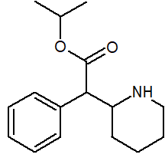 | I-NPS
11 | N-metylo-1-(5-metylo-2-tienylo)propan-2-amina | 1340105-79-4 | 5-MMPA, mefedren |  | I-NPS
12 | kwas 4-amino-3-fenylomasłowy | 1078-21-3 3060-41-1 (HCl) | fenibut | 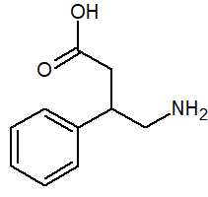 | I-NPS
13 | 2-amino-1-(4-bromo-2,5-dimetoksyfenylo)etanol | 807631-10-3 (HCl) | BOH-2C-B |  | I-NPS
14 | 2-(4-fluorofenylo)-2-piperydyn-2-ylooctan etylu |  | 4F-EPH, 4-fluoroetylofenidat | 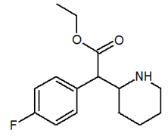 | I-NPS
 | Pochodne katynonu (2-amino-1-fenylopropan-1-onu) - grupa II-NPS
15 | 1-(2,3-dihydro-1H-inden-5-ylo)-2-(pirolidyn-1-ylo)butan-1-on | 632134-23-2 | 5-PPDi, 3,4-trimetyleno-alfa-pirolidynobutiofenon |  | II-NPS
16 | 1,2-difenylo-2-(pirolidyn-1-ylo)-etan-1-on | 27590-61-0 (HCl) | α-D2PV | 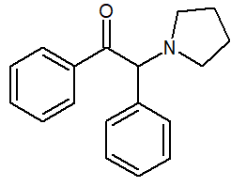 | II-NPS
17 | 1-(2-metylofenylo)-2-(metyloamino)propan-1-on) | 1246911-71-6 | 2-MMC, 2-metylometkatynon |  | II-NPS
18 | 1-(4-fluoro-3-metylofenylo)-2-(pirolidyn-1-ylo)pentan-1-on |  | 4F-3-metylo-α-PVP |  | II-NPS
19 | 2-(etyloamino)-1-fenyloheptan-1-on | 2514784-72-4 | HEP, N-etyloheptedron | 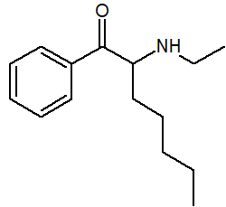 | II-NPS
20 | 1-fenylo-2-(butyloamino)heksan-1-on | 18296-66-7 | NDH, N-butyloheksedron | 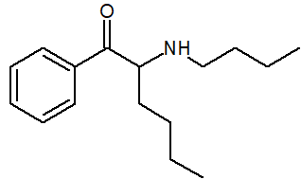 | II-NPS
21 | 1-(4-chlorofenylo) -2-(1-pirolidynylo)-1-heksanon | 2748592-28-9 | 4-chloro-alfa-PHP | 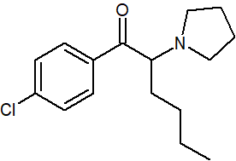 | II-NPS
22 | 1-(3-chlorofenylo)-2-(dimetyloamino)-propan-1-on | 514168-22-0 (HCl) | 3-chloro-N,N-DMC |  | II-NPS
23 | 1-(4-chlorofenylo)-2-(dimetyloamino)-propan-1-on | 2493977-47-0 (HCl) | 4-chloro-N,N-DMC |  | II-NPS
24 | 1-(4-chlorofenylo)-2-(metyloamino)-1-pentanon | 2749282-78-6 (HCl) | 4-CPD, chloropentedron |  | II-NPS
25 | 1-(1,3-benzodioksol-5-ilo)-2-(cykloheksyloamino)propan-1-on |  | N-cykloheksylometylon, cyputylon |  | II-NPS
26 | 3,4-metylenodioksy-N-benzylokatynon | 1823274-68-5 | BMDP, benzylon |  | II-NPS
27 | 1-(1,3-benzodioksol-5-ilo)-2-(propyloamino)-1-butanon | 802286-81-3 | N-butylonorbutylon |  | II-NPS
28 | 3,4-metylenodioksy-α-butyloaminopentiofenon | 17763-10-9 | N-butylopentylon |  | II-NPS
29 | 1-(1,3-benzodioksol-5-ilo)-2-pirolidyn-1-yloheptan-1-on | 746541-09-3 24646-39-7 (HCl) | MDPEP, 3,4-metylenodioksy-PV8 | 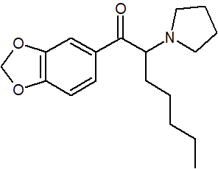 | II-NPS
30 | 1-(1,3-benzodioksol-5-ilo)-2-(dimetyloamino)pentan-1-on | 803614-36-0 17763-13-2 (HCl) | dipentylon, N,N-dimetylopentylon |  | II-NPS
 | Syntetyczne kannabinoidy (kannabinomimetyki) - grupa III-NPS
31 | 2-({[1-(butylo)-1H-indazol-3-ilo]karbonylo}amino)-3,3-dimetylobutanian metylu |  | MDMB-BUTINACA | 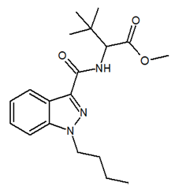 | III-NPS
32 | N-[(1S)-1-(aminokarbonylo)-2,2-dimetylopropylo]-1-butylo-1H-indazolo-3-karboksyamid | 2682867-55-4 | ADB-BUTINACA | 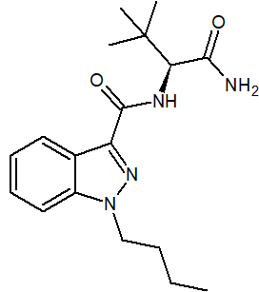 | III-NPS | Na podstawie decyzji nr 66/5 Komisji ds. Środków Odurzających z 14 marca 2023 r. substancja zostanie włączona do substancji psychotropowych grupy II-P.
33 | N-(1-amino-3,3-dimetylo-1-oksobutan-2-ylo)-1-benzylo-1H-indazolo-3-karboksyamid | 1185282-27-2 | ADB-BINACA | 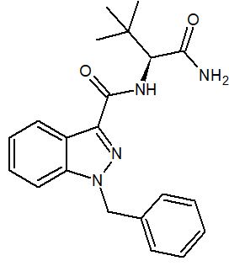 | III-NPS
34 | 2-({[1-(4-fluorobutylo)-1H-indol-3-ilo]karbonylo}amino)-3,3-dimetylobutanian metylu | 2682867-53-2 | 4F-MDMB-BUTICA, 4F-MDMB-BICA | 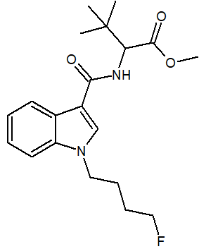 | III-NPS
35 | 2-[[1-(5-fluoropentylo)indolo-3-karbonylo]amino]-3-metylobutanian etylu | 2648861-83-8 | 5F-EMB-PICA, EMB-2201 | 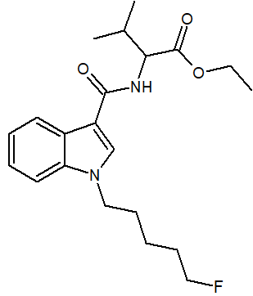 | III-NPS
36 | 2-(1-(5-fluoropentylo)-1H-indolo-3-karboksyamido)-3-fenylopropanian metylu | 2682867-54-3 | 5F-MPP-PICA, MPhP-2201 | 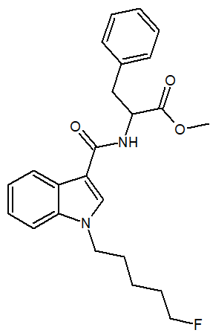 | III-NPS
37 | 2-(1-(5-fluoropentylo)-1H-indolo-3-karboksyamido)-3,3-dimetylobutanian etylu | 2666934-54-7 | 5F-EDMB-PICA, 5F-EDMB-2201 | 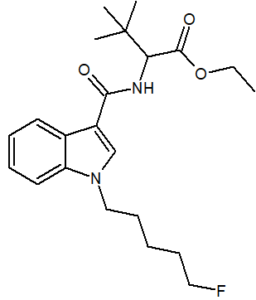 | III-NPS
38 | 3-metylo-2-[1-(pent-4-en-1-ylo)-1H-indolo-3-karboksyamido]butanian metylu | 2659308-31-1 | MMB-022, MMB-4en-PICA | 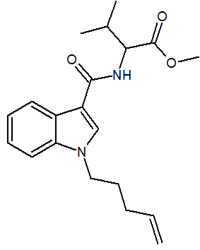 | III-NPS
39 | N-(1-Amino-3,3-dimetylo-1-oksobutan-2-ylo)-1-(5-fluoropentylo)-1H-indazolo-3-karboksyamid | 1863065-90-0 | 5F-ADB-PINACA | 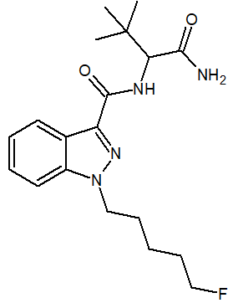 | III-NPS
40 | N-[(2S)-1-amino-3,3-dimetylo-1-oksobutan-2-ylo]-1-(pent-4-en-1-ylo)-1H-indazolo-3-karboksyamid | 2659308-44-6 | ADB-4en-PINACA | 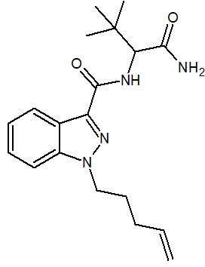 | III-NPS
41 | N-[(2S)-1-amino-3-metylo-1-oksobutan-2-ylo]-1-(5-chloropentylo)-1H-indazolo-3-karboksyamid | 1801552-02-2 | 5Cl-AB-PINACA | 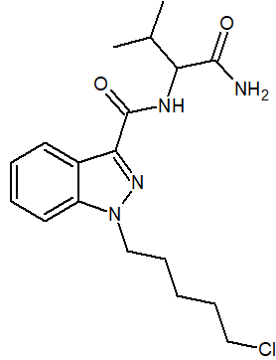 | III-NPS
42 | N-(1-amino-3,3-dimetylo-1-oksobutan-2-ylo)-5-bromo-1-butylo-1H-indazolo-3-karboksyamid |  | ADB-5'Br-BUTINACA, ADMB-B-5Br-INACA | 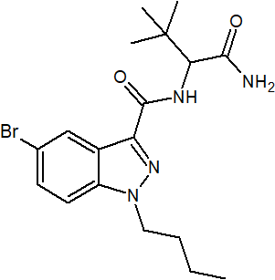 | III-NPS
41 | 1-(cykloheksylometylo)-N-tricyklo[3.3.1.13,7]dec-1-ylo-1H-indazolo-3-karboksyamid | 1400742-33-7 | A-CHMINACA, adamantylo-CHMINACA | 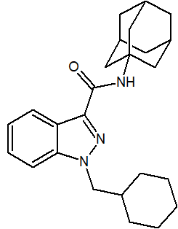 | III-NPS
43 | N-((3s,5s,7s)-adamantan-1-ylo)-1-(4-fluorobenzylo)-1H-indazolo-3-karboksyamid |  | FUB-AKB-48, A-FUBINACA, FUB-APINACA | 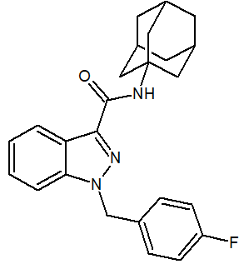 | III-NPS
44 | 2-(1-(4-fluorobenzylo)-1H-indazolo-3-karboksyamido)-3-metylobutanian etylu | 2365470-94-4 | EMB-FUBINACA, FUB-AEB, FU-AEB | 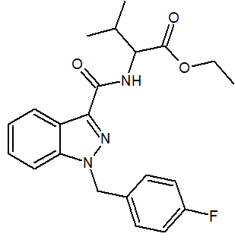 | III-NPS | izomer MDMB-FUBINACA
45 | 2,5-Dihydro-2-(1-metylo-1-fenyloetylo)-5-(cykloheksylometylo)-1H-pirydo[4,3-b]indol-1-on | 2813950-07-9 | CUMYL-CH-MeGaClone | 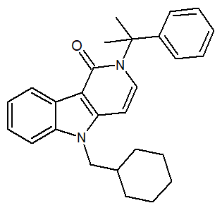 | III-NPS
46 | [1-(4-Fluorobenzylo)-1H-indol-3-ilo](2,2,3,3-tetrametylocyklopropylo)metanon | 2185863-15-2 | FUB-144 | 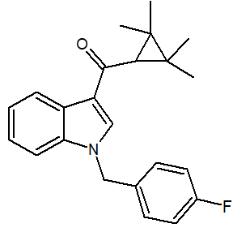 | III-NPS
 | Benzodiazepiny - grupa V-NPS
47 | 8-bromo-6-fenylo-1-metylo-4H-[1,2,4]triazolo[4,3-a] [1,4]benzodiazepina | 71368-80-4 | bromazolam | 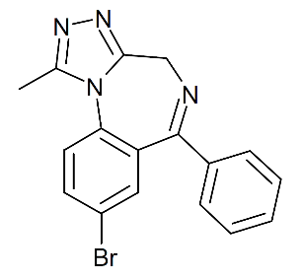 | V-NPS
 | Pochodne tryptaminy - grupa VI-NPS
48 | 5-metoksy-N-etylo-N-metylotryptamina | 16977-53-0 | 5-MeO-MET | 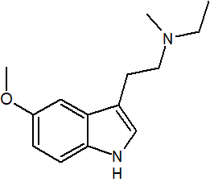 | VI-NPS
49 | 4-butyrylo-N,N-dietylo-7-metylo-4,6,6a,7,8,9-heksahydroindolo[4,3-fg]chinolino-9-karboksyamid | 2349376-12-9 | 1B-LSD | 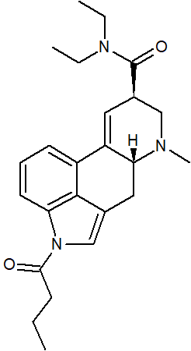 | VI-NPS
50 | [(6aS,9S)-7-metylo-6,6a,8,9-tetrahydro-4H-indolo[4,3-fg]chinolin-9-ylo]-[(2S,4S)-2,4-dimetyloazetydyn -1-ylo]metanon | 470666-31-0 470666-32 (winian) | LSZ, izomer III LSZ |  | VI-NPS
51 | 5-metoksy-N,N-diizopropylotryptamina | 4021-34-5 | 5-MeO-DIPT | 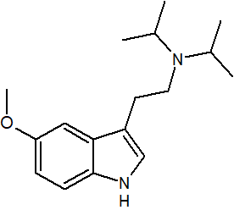 | VI-NPS

